総研大学生用 Student
申請部局 |  |  |  |  |  |  |  | 債主コード
申請者氏名 |  |  |  |  |  |  |  | 登 録 日
口座振込依頼書
※フレッシュマンコース受講者のみ提出してください。
※For Freshman Course participants ONLY
Local Remittance Registration Application

 |  |  |  |  |  |  |  |  |  |  | 年 |  | 月 |  | 日
 |  |  |  |  |  |  |  |  | yyyy/mm/dd
 | 総合研究大学院大学長 殿
 | To the President of SOKENDAI (The Graduate University for Advanced Studies)

 |  |  | 新規/New |  |  | 変更/Change | （ ）

 | 学籍番号（Student ID No.）
 | 所属コース(Program)/専攻(Department）
 | フリガナ
 | 氏 名(Full name）
 | 〒（Zip code） |  |  |  |  | －
 | フリガナ
 | 自宅住所（Present address）

 | 貴学から支給される給与・謝金・旅費等については、下記口座へ振り込んで下さるようお願いします。
 | I hereby request that you deposit all the expenses pertaining to compensation and travel expenses covered by SOKENDAI (The Graduate University for Advanced Studies) to be reimbursed into the account provided below.

 | 振 込 先 | 金融機関等の名称 (Name of the banking institution) |  |  |  |  | 銀行 | 信金 |  | 農協 |  | 信組 |  | 労金
 |  |  |  |  |  |  | Bank | Shinkin Bank |  | JA Bank |  | Credit Union |  | Labour Bank

 |  |  |  |  |  |  | 支店 Branch
 |  | 預金種別 (Account type) |  |  | 普通預金/Savings account |  |  | 当座預金/Checking account
 |  | 口座名義 (Name of the account holder) |  | フリガナ

 |  | 口座番号 (Account No.) |  | （右詰めで記入） Please fill out right justified
 | 支払通知書郵送 の希望の有無 (Payment Notification) |  |  |  | 希望する/Yes |  |  | 希望しない/No
※ | ゆうちょ銀行ご利用の際には振込用の店名・預金種目・口座番号が必要です。（現在のゆうちょ銀行口座番号（記号・番号）のままでは振り込むことができません。）下記URLより、ご確認の上ご記入下さるようお願いします。
 | Those who wish to transfer the expenses to the Japan Post Bank account is required to fill in Branch name, Type of Deposit and Account Nunber. Please note that your account number is not enough information to transfer to the Japan Post Bank. For further informaition, please refer to their Website (Japanese only), or request them an English instruction.
 | URL: |  | http://www.jp-bank.japanpost.jp/kojin/sokin/furikomi/kouza/kj_sk_fm_kz_1.html

 | 【個人情報の取扱いについて/ Handling of Personal Information】
 | 提出いただいた氏名、住所、振込先口座等の個人情報については、支給する旅費・謝金等の支払い業務を行うためのみに利用します。
 | We will use the personal information (name, address and bank account information) provided by you only in the reimbursement and payment process (travel expense(s), honorarium, salary, etc.) and for no other purposes.

記入例 Sample_総研大学生用 Student
太枠内の事項を漏れなく記入またはチェック(ㇾ）してください。
Please fill in the items in the bold frame.
留学生の方は、「口座振込依頼書」に加えて、口座情報（カタカナの口座名含む）がわかる通帳またはキャッシュカードの写し、無通帳口座の場合はそれらがわかるスクリーンショット等を提出してください。
For international students, in addition to the “Local Remittance Registration Application Form,” please submit a copy of your bankbook or cash card showing your account information (including the account name in Katakana). For accounts without a bankbook, please provide a screenshot or other documentation that clearly shows this information.
申請部局 |  |  |  |  |  |  |  |  |  | 債主コード
申請者氏名 |  |  |  |  |  |  |  |  |  | 登 録 日
口座振込依頼書
Local Remittance Registration Application

変更の場合は、（ ）内に変更箇所を記入してください。（例：所属、住所、振込先等)
When "Change" is selected, please fill in the changed items.
(Sample: Affiliation organization, Address, Bank Account)
 |  |  |  |  |  |  |  |  |  |  | 2026 |  | 年 |  | 月 |  | 日
 |  |  |  |  |  |  |  |  |  |  | yyyy/mm/dd
 | 総合研究大学院大学長 殿
 | To the President of SOKENDAI (The Graduate University for Advanced Studies)

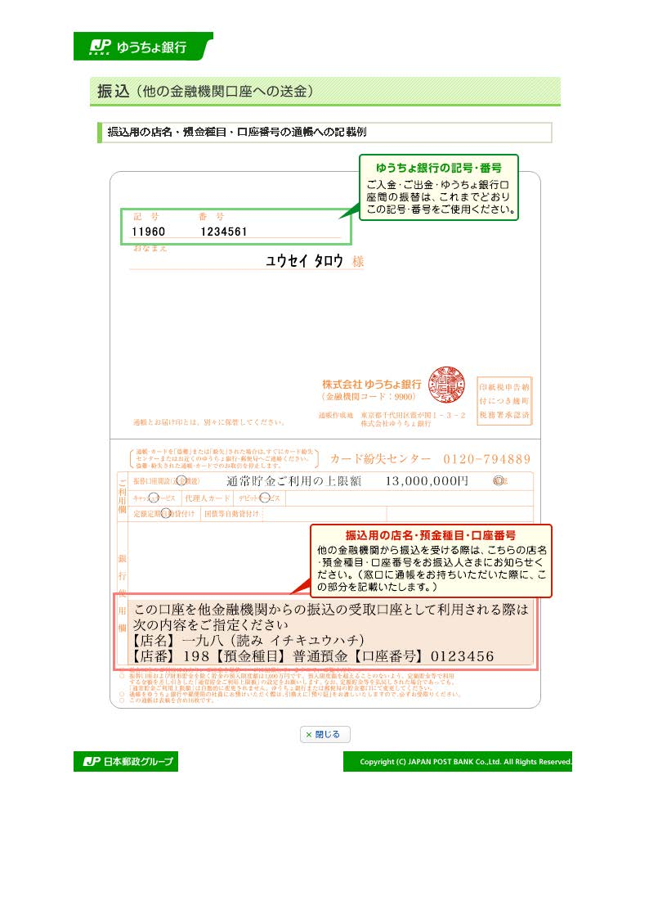
 |  |  | 新規/New |  |  |  | 変更/Change |  | （ ）
【Sample】
在学生のみ記入してください（新入生は記入不要です）。
For the currently enrolled students ONLY.
 | 学籍番号（Student ID No.） |  |  |  | 20240000
 | 所属コース(Program)/専攻(Department） |  |  |  | 〇〇コース / 〇〇 専攻
 | フリガナ |  |  |  | ｿｳｹﾝ ﾀﾛｳ
 | 氏 名(Full name） |  |  |  | 総研 太郎 ／ TARO SOKEN
 | 〒（Zip code） |  |  |  | 240 |  | － | 0193
 | フリガナ |  |  |  | カナガワケンミウラグンハヤママチアザマカド
新入生は4月以降住む住所を記載してください。
For new students, please write the address from April.
ゆうちょ銀行口座の支店名・預金種別・口座番号は、通帳のこの箇所のものを記入してください。
Please fill in this information when your account is Japan Post Bank account.
 | 自宅住所（Present address） |  |  |  | 神奈川県三浦郡葉山町字間門1560 ／ 1560 Makado, Hayama, Kanagawa

 | 貴学から支給される給与・謝金・旅費等については、下記口座へ振り込んで下さるようお願いします。
 | I hereby request that you deposit all the expenses pertaining to compensation and travel expenses covered by SOKENDAI (The Graduate University for Advanced Studies) to be reimbursed into the account provided below.

 | 振 込 先 | 金融機関等の名称 (Name of the banking institution) |  |  |  |  |  |  | 銀行 | 信金 |  | 農協 |  | 信組 |  | 労金
 |  |  |  |  |  |  |  |  | Bank | Shinkin Bank |  | JA Bank |  | Credit Union |  | Labour Bank
 |  |  |  | ●●
銀行コード（4桁数字）と支店コード（3桁数字）を記入してください。
※ゆうちょ銀行口座の場合は不要
Please fill in Bank code (4 digits) & Branch code (3 digits)
*Please do not fill in when your account is Japan Post Bank account.
支店名 ／ Branch
口座番号 ／ Account No.
 |  |  |  | ●● |  |  |  |  | 支店 Branch |  | 0 | 1 | 2 | 3 | 4 | 5 | 6
 |  | 預金種別 (Account type) |  |  | 普通預金/Savings account |  |  |  |  | 当座預金/Checking account
 |  | 口座名義 (Name of the account holder) |  | フリガナ |  | ｿｳｹﾝ ﾀﾛｳ
 |  |  |  |  |  | 総研 太郎
本学からの支払内容を記載した「支払通知書」が必要な方は「希望する」を選択してください。支払日毎に通知します。
Choose "Yes" if you would like to receive a payment notification by mail (Only in Japanese).
預金種別 ／ Account type
 |  | 口座番号 (Account No.) |  | （右詰めで記入） Please fill out right justified |  |  |  |  |  |  | 1 | 2 | 3 | 4 | 5 | 6 | 7
 | 支払通知書郵送 の希望の有無 (Payment Notification) |  |  |  | 希望する/Yes |  |  |  |  | 希望しない/No
※ | ゆうちょ銀行ご利用の際には振込用の店名・預金種目・口座番号が必要です。（現在のゆうちょ銀行口座番号（記号・番号）のままでは振り込むことができません。）下記URLより、ご確認の上ご記入下さるようお願いします。
 | Those who wish to transfer the expenses to the Japan Post Bank account is required to fill in Branch name, Type of Deposit and Account Nunber. Please note that your account number is not enough information to transfer to the Japan Post Bank. For further informaition, please refer to their Website (Japanese only), or request them an English instruction.
 | URL: |  | http://www.jp-bank.japanpost.jp/kojin/sokin/furikomi/kouza/kj_sk_fm_kz_1.html

 | 【個人情報の取扱いについて/ Handling of Personal Information】
 | 提出いただいた氏名、住所、振込先口座等の個人情報については、支給する旅費・謝金等の支払い業務を行うためのみに利用します。
 | We will use the personal information (name, address and bank account information) provided by you only in the reimbursement and payment process (travel expense(s), honorarium, salary, etc.) and for no other purposes.

